腰封+小圆贴
PO | PO | 颜色 | 颜色 | 颜色 | 尺码 | 数量 | 订购数量 | UPC | 颜色 | 颜色 | 颜色 | 样品 | 1英寸直径小圆贴订购数 | 1英寸直径小圆贴样品
ZNT95212M | 60060839 | BURG PRT | MORADO | 603 | S | 120 | 121 | 199971237413 | BURG PRT | MORADO | 603 | 40 | 234861 | 200
 |  |  |  |  | M | 210 | 212 | 199971237420 |  |  |  | 40
 |  |  |  |  | L | 120 | 121 | 199971237437 |  |  |  | 40
 |  |  |  |  | XL | 60 | 61 | 199971237444 |  |  |  | 40
 |  | GREY DOT | GRIS | 067 | S | 120 | 121 | 199971237505 | GREY DOT | GRIS | 067 | 40
 |  |  |  |  | M | 210 | 212 | 199971237512 |  |  |  | 40
 |  |  |  |  | L | 60 | 61 | 199971237529 |  |  |  | 40
 |  |  |  |  | XL | 30 | 30 | 199971237536 |  |  |  | 40
 |  | BLUE PRT | AZUL | 451 | S | 120 | 121 | 199971237468 | BLUE PRT | AZUL | 451 | 40
 |  |  |  |  | M | 210 | 212 | 199971237475 |  |  |  | 40
 |  |  |  |  | L | 90 | 91 | 199971237482 |  |  |  | 40
 |  |  |  |  | XL | 30 | 30 | 199971237499 |  |  |  | 40
 |  | TEAL PRT | VERDE | 448 | S | 120 | 121 | 199971237543 | TEAL PRT | VERDE | 448 | 40
 |  |  |  |  | M | 210 | 212 | 199971237550 |  |  |  | 40
 |  |  |  |  | L | 120 | 121 | 199971237567 |  |  |  | 40
 |  |  |  |  | XL | 60 | 61 | 199971237574 |  |  |  | 40
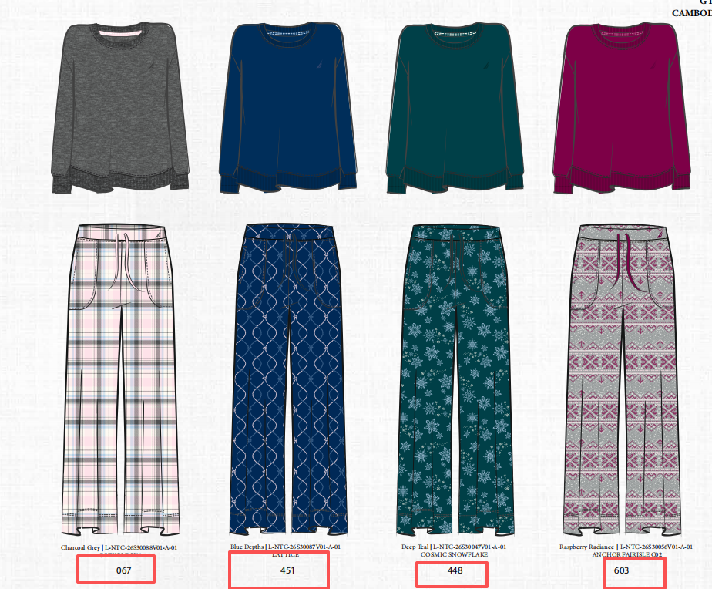
 |  | BURG PRT | MORADO | 603 | S | 8409 | 8493 | 199971237413
 |  |  |  |  | M | 11212 | 11324 | 199971237420
 |  |  |  |  | L | 5606 | 5662 | 199971237437
 |  |  |  |  | XL | 2803 | 2831 | 199971237444
 |  | GREY DOT | GRIS | 067 | S | 8409 | 8493 | 199971237505
 |  |  |  |  | M | 11212 | 11324 | 199971237512
 |  |  |  |  | L | 5606 | 5662 | 199971237529
 |  |  |  |  | XL | 2803 | 2831 | 199971237536
 |  | BLUE PRT | AZUL | 451 | S | 8409 | 8493 | 199971237468
 |  |  |  |  | M | 11212 | 11324 | 199971237475
 |  |  |  |  | L | 5606 | 5662 | 199971237482
 |  |  |  |  | XL | 2803 | 2831 | 199971237499
 |  | TEAL PRT | VERDE | 448 | S | 8409 | 8493 | 199971237543
 |  |  |  |  | M | 11212 | 11324 | 199971237550
 |  |  |  |  | L | 5606 | 5662 | 199971237567
 |  |  |  |  | XL | 2803 | 2831 | 199971237574
 |  |  |  |  |  | 114010 | 115150

